作成例
施設名 | 特別養護老人ホーム○○

居室101 |  | 居室102
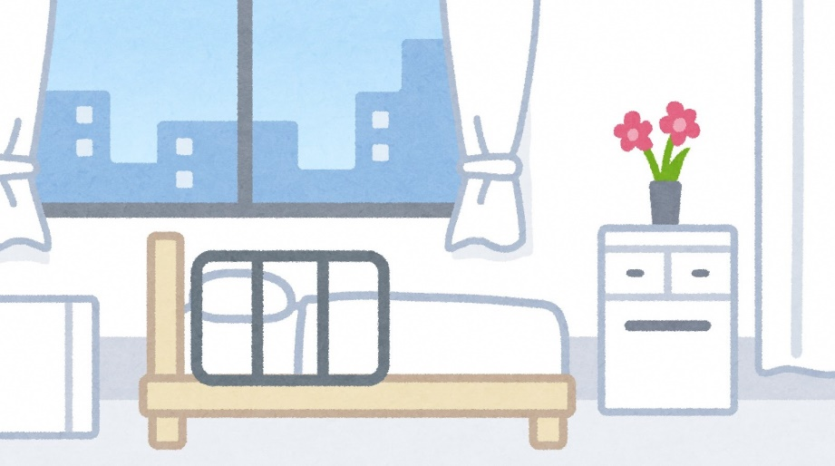

居室103 |  | 居室104

